상품제안서
프리미엄 이중구조 텀블러+타올 | 상품코드: S45476

 |  |  |  |  |  |  | 02-713-8555 | www.synergygift.co.kr
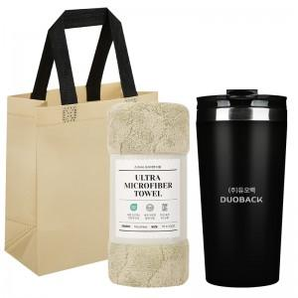

【상세/제작정보】

【인쇄/포장옵션】 | 실크, 레이저 / 포장지포장

【공급단가】 | 수량 | 30~ | 100~ | 300~ | 1,000~ | 3,000~
*VAT별도 | 단가 | 5,500원 | 5,200원 | 4,960원 | 4,750원 | 4,670원

【상품 URL】 | https://www.synergygift.co.kr:443/src/goods_detail.php?gdno=45476

